Правила
Плавила створення навчальних планів |  | Для заочної форми навчання
1 | Даний план призначений для рівня Навчально-наукових інститутів (ННІ) | 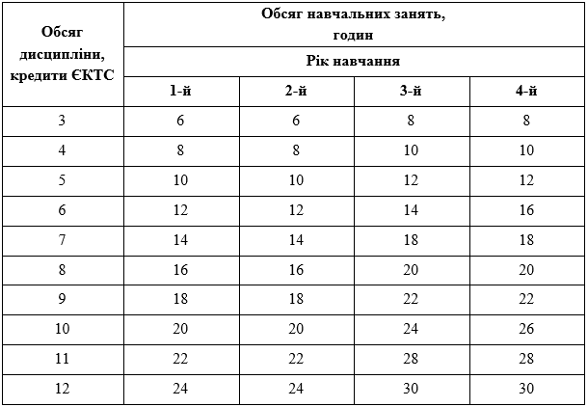
1.1 | Якщо освітня програма є ОБ'ЄДНАНОЮ, в "Вибіркових компонентах" в "Циклі фахової підготовки" залишаються блоки (з назвами) по кількості освітніх траєкторій Детально розкривається блок відповідного ННІ
1.2 | Якщо освітня програма реалізується виключно в межах конкретного ННІ, в "Вибіркових компонентах" залишається "Цикл фахової підготовки"
2 | В плані передбачені поля, що заповнюються шляхом вибору варіанту зі списку - в шаблоні позначено сірим кольором. Від вибору залежить правильність заповнення інших розділів або розрахунок певних значень - в шаблоні позначено блакитним кольором.
2.1 | Рівень вищої освіти (впливає на розрахунок загальної кількості аудиторних годин)
2.2 | Термін навчання
2.3 | Форма навчання (впливає на розрахунок загальної кількості аудиторних годин)
2.4 | На основі
2.5 | Графік навчального процесу (впливає на розрахунок розділу - ІІ. ЗВЕДЕНІ ДАНІ ПРО БЮДЖЕТ ЧАСУ (в тижнях))
3 | Графік навчального процесу:
3.1 | містить 40 навчальних тижнів (тижні теоретичного навчання та тижні проведення контрольних заходів)
3.2 | в семестрах, що містять практичну підготовку, кількість тижнів теоретичного навчання скорочується на кількість тижнів практичної підготовки (наприклад, 12 тижнів теоретичного навчання та 4 тижні практичної підготовки). Відповідно, аудиторне навантаження розраховується на тижні теоретичного навчання (тобто 2 години лекцій на тиждень дорівнюватимуть 24 годинам лекцій на семестр). Для правильності розрахунку у відповідних формулах слід змінити посилання відповідну на кількість тижнів у рядку з ЧЕРВОНИМИ числами кількості тижнів (за замовченням 16 для семестрів та 8 для тетраместрів)
4 | Навчальний план:
4.1 | всі комірки навчального плану, пофарбовані блакитним кольором, є розрахунковими
4.2 | у другому рядочку ЧЕРВОНИМ позначено варіанти кількості навчальних тижнів в залежності від року навчання або наявності практики - для друкованої версії навчального плану слід визначити БІЛИЙ колір тексту для даного рядка. Для правильності розрахунку у відповідних формулах слід змінити посилання відповідну на кількість тижнів у рядку з ЧЕРВОНИМИ числами кількості тижнів (за замовченням 16 для семестрів та 8 для тетраместрів)
4.3 | для друкованої версії навчального плану (на підпис) стовпчики аудиторних годин з розподілом на види занять слід приховати. На підпис надається три примірники навчального плану: для навчального відділу, для гаранта освітньої програми, для деканату.
4.4 | рядки із зайвими дисциплінами можна видалити, обов'язково залишивши перший та останній рядок в блоці (для збереження діапазону розрахунків)
4.5 | правила розрахунку аудиторних годин: - загальна кількість годин з дисципліни визначається як добуток кількості кредитів на 30 - загальна кількість тижневих аудиторних годин визначається як сума тижневих годин лекцій, практичних та лабораторних занять - загальна кількість аудиторних годин для денної форми навчання визначається як сума добутків тижневих годин на кількість тижнів у семестрі (тетраместрі); для заочної форми навчання дорівнює загальній кількості аудиторних годин за семестр
4.6 | кількість заліків, екзаменів, курсових проєктів/робіт та розрахунково-графічних робіт визначається як сума значень, що відповідають номеру семестра (тетраместра) проведення, проставленого у відповідному стовпчику. Інші види індивідуальних завдань (контрольні, реферати тощо) відображаються виключно в робочих програмах дисциплін і до навчального плану не заносяться
4.7 | кількість кредитів на семестр: - для денної форми навчання (бакалавр, магістр) не повинна перевищувати 30 кредитів - для заочної форми навчання (бакалавр, магістр) не повинна перевищувати 30 кредитів
4.8 | аудиторне навантаження для денної форми навчання розраховується в межах від 1/3 до 1/2 від загального обсягу годин, відведених на дисципліну аудиторне навантаження для заочної форми навчання згідно таблиці. Магістратура визначається як 3-й та 4-й рік навчання бакалаврату
4.9 | кількість аудиторних годин на тиждень для денної форми навчання (в середньому на навчальний рік) не повинна перевищувати: - для бакалаврів - 22 години - для магістрів - 18 годин
4.11 | у підсумковій частині навчального плану розрахунок кількісті екзаменів, заліків та курсових проєктів/курсових робіт/розрахунково-графічних робіт автоматизовано. Якщо для певної дисципліни необхідно вказати декілька семестрів/тетраместрів, то їх слід записувати через "пробіл", наприклад, екзамен в першому та другому семестрі - "1 2"
4.12 | кількість курсових проєктів, курсових та розрахунково-графічних робіт на семестр не повинна перевищувати 2
4.13 | кількість дисциплін, що викладаються одночасно, не повинна перевищувати 8
4.14 | кількість екзаменів у семестрі не повинна перевищувати 4
5 | Погодження навчального плану:
5.1 | для денної форми навчання план погоджує ДЕКАН відповідного факультету для заочної форми навчання план погоджує ДИРЕКТОР ННЦЗО
5.2 | за наявності кількох випускових кафедр за однією освітньою програмою план погоджують завідувачі відповідних випускових кафедр
5.3 | для планів кафедри Військової підготовки спеціалістів план погоджує Начальник кафедри
5.4 | навчальні плани ННІ ІПБТ, ННІ УДХТУ, ННІ ПДАБА візують відповідні заступники керівника навчального відділу (або інші відповідальні особи), погоджує керівник навчального відділу

